エリア表
#REF! | kita_akabane.xlsx
 |  |  |  | 合計部数 | 10000部
 | 市区町村名 | 町丁目名 | 世帯数 | 配布予定数 | 備考
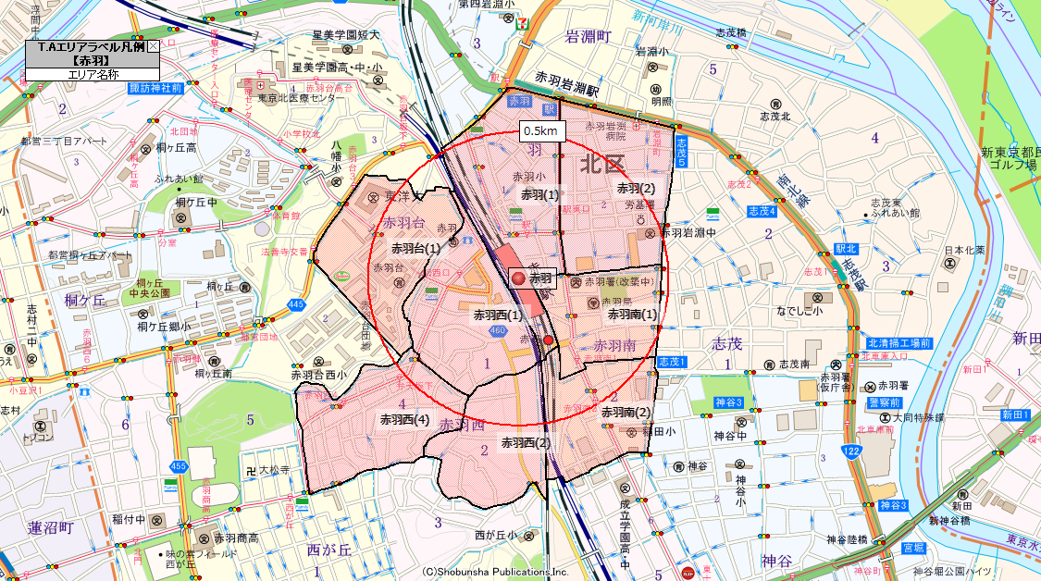
 | 北区 | 赤羽(1) | 2,273 | 1,800
 | 北区 | 赤羽(2) | 2,965 | 2,100
 | 北区 | 赤羽西(1) | 2,224 | 1,400
 | 北区 | 赤羽西(2) | 1,393 | 850
 | 北区 | 赤羽西(4) | 2,087 | 1,300
 | 北区 | 赤羽台(1) | 1,138 | 900
 | 北区 | 赤羽南(1) | 2,018 | 1,150
 | 北区 | 赤羽南(2) | 774 | 500
 |  |  | 14,872 | 10,000

